envy700 (2)
견 적 서

 |  | 귀하
전화 :
팩스 :
담당 :

아래와 같이 견적합니다.

견 적 합 계 : | ₩1,760,000
견 적 일 자 : | 2014-04-23 10:29:14
결 재 조 건 :

품 명 | 규 격 | 수 량 | 단 가 | 금 액 | 세 액 | 합 계 액
 |  |  |  | - | - | -
데스크탑 | HP 700-012 plus | 1 | 1,600,000 | 1,600,000 | 160,000 | 1,760,000
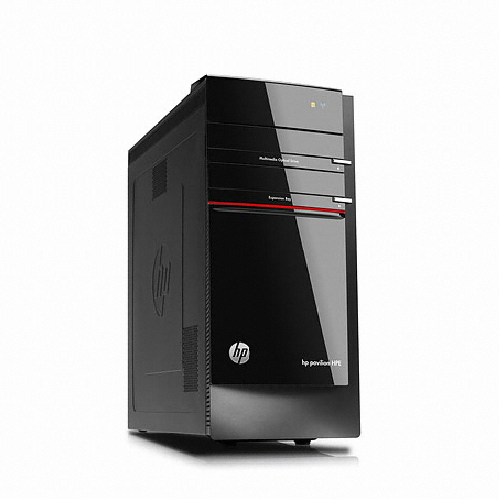
 |  |  |  | - | - | -
 | 인텔 i7-4770 쿼드코어 (8 쓰레드) |  |  |  |  | -
 | 8GB DDR3 PC3-16000 (max 32GB) |  |  | - | - | -
 | 128GB SSD / 1TB SATA 7200rpm hdd |  |  | - | - | -
 | Geforce GTX760 1.5GB |  |  | - | - | -
 | usb 2.0 x 4ea / usb 3.0 x 6ea |  |  | - | - | -
 | 1DVI-I, 1DVI-D, 1HDMI, 1DP |  |  | - | - | -
 | DVD Multi |  |  | - |  | -
 | 무선키보드 / 무선마우스 |  |  | - | - | -
OS | Windows 8.1 64bit |  |  | - | - | -
 |  |  |  | - | - | -
 |  |  |  | - | - | -
 |  |  |  | - | - | -
 |  |  |  | - | - | -
 |  |  |  | - | - | -
 |  |  |  | - | - | -
 |  |  |  |  | - | -
 |  |  |  | - | - | -
 |  |  |  | - | - | -
 |  |  |  | - | - | -
 |  |  |  |  | - | -
 |  |  |  |  | - | -
 |  |  |  | - | - | -
 |  |  |  | - | - | -
 |  |  |  | - | - | -
 |  |  |  | - | - | -
* 결제계좌 : 신한 110-138-600484 씨-넷 |  |  | 합 계 | 1,600,000 | 160,000 | 1,760,000
* 견적담당 : | 조규장(010-2910-7760)
* REMARK

